상품제안서
JB.lab 차량 공기청정기 ANYCARE D | 상품코드: F01098

 |  |  |  |  |  |  | 02-412-0044 | www.easy1.co.kr
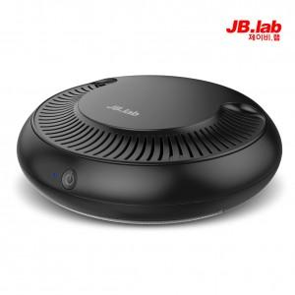

【상세/제작정보】 | .

【인쇄/포장옵션】 | 실크, 레이저 / 포장지포장

【공급단가】 | 수량 | 50~ | 100~ | 500~ | 1,000~ | 2,000~
*VAT별도 | 단가 | 46,900원 | 45,220원 | 43,550원 | 41,870원 | 40,200원

【상품 URL】 | https://dev.easy1.co.kr:443/src/goods_detail.php?gdno=1098

